Sheet1
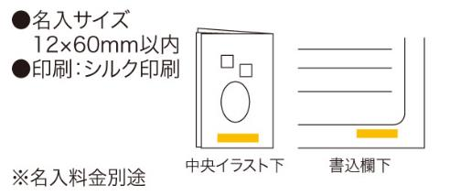
提 案 書

救急てぬぐい |  | 参考上代 | ¥300 | 販売価格
 |  | （税別） |  | （税別）
【JAN】 | 4562121885417
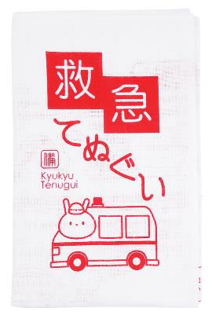 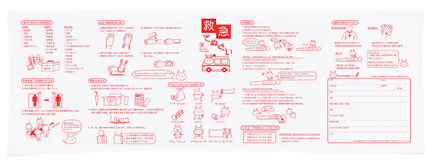 |  |  | 【商品番号】 6814 【本体サイズ】 1000×350mm・40ｇ 【パッケージサイズ】 185×130×15mm・41ｇ 【個装形態】 ポリ袋入 【材質】 綿100% 【入数】 200 【商品説明】 応急処置について役立つヒントをプリントした用途が広がる通常より長いサイズの手ぬぐい。 【生産国】 中国

